【FY23Q2からの開示区分変更について】
注：2024年3月期第2四半期からの開示区分変更について
Note: Regarding reclassification of disclosure categories from the Second Quarter of the Fiscal Year Ending March 31, 2024.

2023年7月の3社体制移行に伴い、決算発表における開示セグメントを以下の通り変更しています。
本資料においては2023年3月期の値も含め、新開示セグメントに基づいた数値を掲載しています。
Due to the reorganization in July 2023, the disclosed segments in the financial results announcement have been changed as follows.
In this document, only the newly disclosed segment categories are disclosed including the data of the fiscal year ended March 31, 2023.

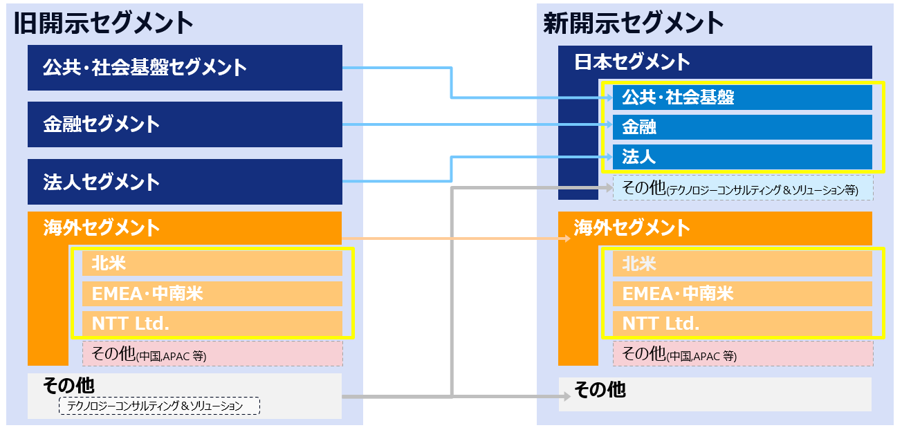

 | ※ は参考開示
 | The yellow boxes are disclosed for reference only.
 | ※旧開示セグメントに基づく2024年3月期第1四半期時点での数値に関しては弊社ホームページ上に掲載しております。
 | Figures for the first quarter of 2024 under the former disclosed segment categories are available on our website.

為替換算(currency conversion)
下記にJPYへの為替レートを入力すると、Converted sheet (末尾に"Conv"と記載があるシート)に、JPYより変換された数値が出力されます。
Input the currency (A3) and rate to JPY(B3) below. The converted figures (converted from JPY) will be shown on the converted sheets. (Converted sheets title are ending with "Conv".)
USD | 144.65
Currency | Rate

(Yen)
 | ご参考/For your convenience
 | 為替レート（海外グループ会社の受注高・収支換算レート）
 | Foreign exchange rates (used for the conversion of the amount of orders received and incomes)

 |  | 2023/3 Results | 2024/3 Results

 | USD | 135.45 | 144.65
 | EUR | 140.99 | 156.82

免責事項（Disclaimer)
免責事項
本資料は、法令又は金融商品取引所の規則等で義務付けられている開示書類ではありません。誤りがないよう細心の注意を払っておりますが、内容の正確性及び完全性について保証するものではありません。
Disclaimer
Disclosure of this document is not required by law or the rules or regulations of any stock exchange. Although we have tried to ensure the accuracy of the information contained in it, we can provide no assurance, nor do we warrant or guarantee, that the information contained in it is accurate or complete.

